Sanierungsrechner

Anleitung:
1) | Angabe des jährlichen Verbrauchs
2) | Auswahl des Gebäudetyps
3) | Auswahl der geplanten Maßnahmen
4) | Auswahl des Gebäudealters
Angabe Verbrauch: |  |  |  |  |  |  | HINWEIS: Die prognostizierten Ergebnisse dienen einer überschlägigen Abschätzung und ersetzen keine Fachplanung Statische Amortisation bezogen auf energetische Einsparung gegenüber Ist-Zustand. Viele weitere Vorteile wie Wertsteigerung, Wohnkomfort, Wohnraumklima können nicht quantifiziert werden.

 |  |  | Liter Heizöl |  | kWh Erdgas

 |  |  | Ster Holz |  | srm Hackgut | to Pellets

Auswahl des Gebäudetyps: |  |  |  | Auswahl geplante Maßnahmen: |  |  | Auswahl Gebäudealter: |  |  |  |  |  |  |  | Ergebnisse:

 |  |  |  |  |  |  |  |  |  |  |  |  |  |  | prognostizierte | prognostizierte | prognostizierte | statische
 |  |  |  |  |  |  |  |  |  |  |  |  |  |  | Investitionskosten | Einsparung | Einsparung | Amortisationszeit
 |  | Einfamilienhaus |  |  |  |  |  |  |  |  |  |  |  |  | [€] | [kWh/a] | [€/a] | [a]
 |  |  |  |  |  |  | EFH |  | bis 1948 | 1949 bis 1968 | 1969 bis 1978 | 1979 bis 1983 | 1984 bis 1994 | ab 1995
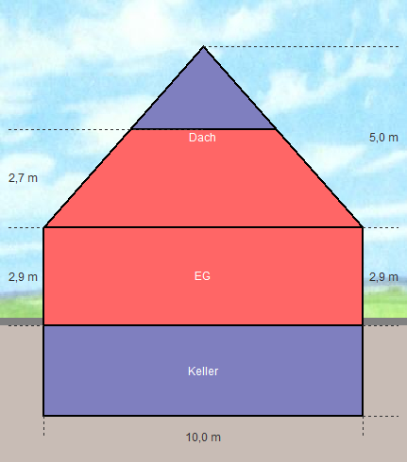
 |  |  |  |  |  |  |  | Dach + OGD
 |  |  |  |  |  |  |  | Außenwand
 |  |  |  |  |  |  |  | Fenster
 |  |  |  |  |  |  |  | Kellerdecke
 |  |  |  |  |  |  |  | Einsparung gesamt | 0% | 0% | 0% | 0% | 0% | 0%

 |  |  |  |  |  |  |  | Restverbrauch | 100% | 100% | 100% | 100% | 100% | 100%

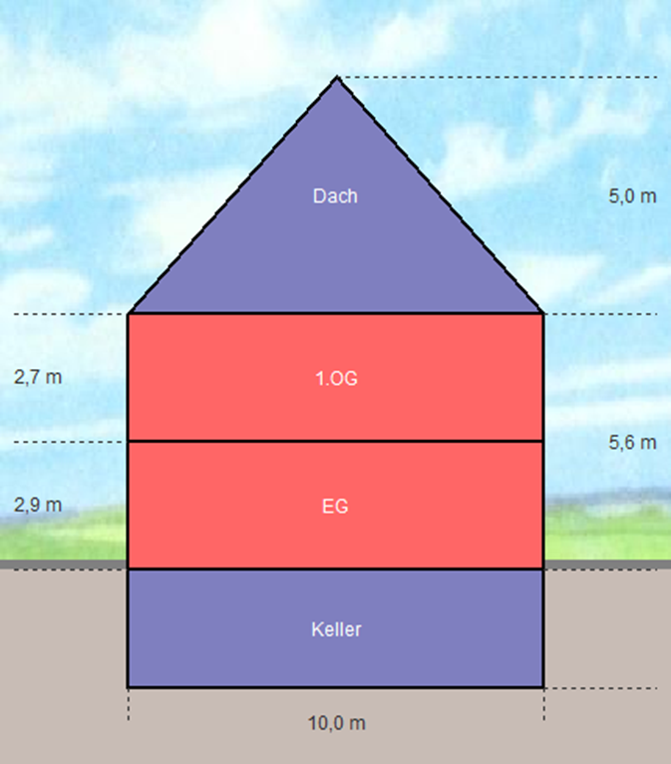
 |  | 2 beheizte Geschoße
 |  |  |  |  |  |  | 2 Geschoße |  | bis 1948 | 1949 bis 1968 | 1969 bis 1978 | 1979 bis 1983 | 1984 bis 1994 | ab 1995
 |  |  |  |  |  |  |  | oberste Geschossdecke
 |  |  |  |  |  |  |  | Außenwand
 |  |  |  |  |  |  |  | Fenster
 |  |  |  |  |  |  |  | Kellerdecke
 |  |  |  |  |  |  |  | Einsparung gesamt | 0% | 0% | 0% | 0% | 0% | 0%

 |  |  |  |  |  |  |  | Restverbrauch | 100% | 100% | 100% | 100% | 100% | 100%

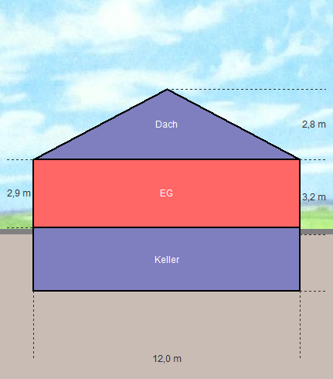
 |  | Bungalow
 |  |  |  |  |  |  | Bungalow |  | bis 1948 | 1949 bis 1968 | 1969 bis 1978 | 1979 bis 1983 | 1984 bis 1994 | ab 1995
 |  |  |  |  |  |  |  | Dach + OGD
 |  |  |  |  |  |  |  | Außenwand
 |  |  |  |  |  |  |  | Fenster
 |  |  |  |  |  |  |  | Kellerdecke
 |  |  |  |  |  |  |  | Einsparung gesamt | 0% | 0% | 0% | 0% | 0% | 0%

 |  |  |  |  |  |  |  | Restverbrauch | 100% | 100% | 100% | 100% | 100% | 100%

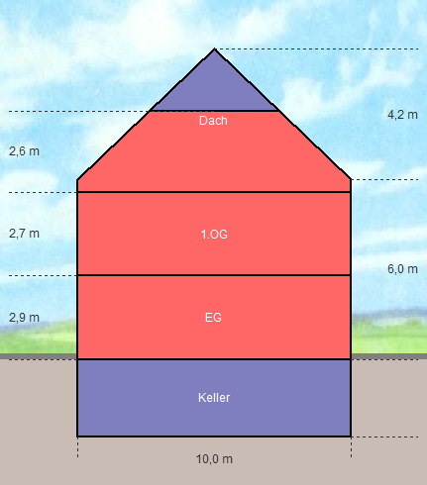
 |  | Doppelhaushälfte bzw. Reiheneckhaus
 |  |  |  |  |  |  | REH-DHH |  | bis 1948 | 1949 bis 1968 | 1969 bis 1978 | 1979 bis 1983 | 1984 bis 1994 | ab 1995
 |  |  |  |  |  |  |  | Dach + OGD
 |  |  |  |  |  |  |  | Außenwand
 |  |  |  |  |  |  |  | Fenster
 |  |  |  |  |  |  |  | Kellerdecke
 |  |  |  |  |  |  |  | Einsparung gesamt | 0% | 0% | 0% | 0% | 0% | 0%

 |  |  |  |  |  |  |  | Restverbrauch | 100% | 100% | 100% | 100% | 100% | 100%

 |  |  |  |  |  | Bildquellen: Hottgenroth Software GmbH & Co. KG: Energieberater 18599, Version 8.0.7

